版本控管
大項目
Online作業
中項目
APF 使用者管理
細項
APF0203 角色可查詢組織設定
標題
功能簡述
製作人
馬凱林
製作日
20131018

NO. | 版本 | 修改說明 | 日期
1 | 1.0 | 初版 | 2013-10-18

功能簡述
大項目
Online作業
中項目
APF 使用者管理
細項
APF0203 角色可查詢組織設定
標題
功能簡述
製作人
馬凱林
製作日
20131018
View |  | 回總表

功能 Use Case
角色可查詢組織設定
效能需求 | 資料處理量
最大處理人數 - 30人 concurrent數 10人 - 3秒以內 | 每年預計 3000筆
簡述/目標 | 業務需求目的
1. 進行角色-可查詢組織對應維護設定 | 提供系統權限使用的必要設定。
主要參與者 | 支援性參與者
系統部
觸發事件Triggers | 事先條件Preconditions
使用者由功能清單點選角色可查詢組織對應時 | 1. 主檔已建立組織相關資料。 2. 各模組依需求在APF已建立自訂角色。
操作功能描述
查詢角色 1. 使用者輸入查詢條件篩選欲選取的角色 2. 系統依查詢條件顯示資料於grid 3. 使用者選取特定角色進行資料設定 查詢組織資訊 1. 輸入查詢條件篩選組織資訊 2. 系統依查詢條件顯示資料(樹狀圖) 維護Mapping設定 1. 使用者選取適當可查詢組織 2. 加入角色 or 移除後點選儲存按鈕 3. 系統依設定資訊儲存並回應設定成功資訊
處理流程說明

其他

其他

其他

IPO
大項目
Online作業
中項目
APF 使用者管理
細項
APF0203 組織查詢對應設定
標題
IPO圖
製作人
陳懿信
製作日
20131021
回總表

大項目
Online作業
中項目
APF 使用者管理
細項
APF0101 角色維護
標題
功能簡述
製作人
陳慕霖
製作日
20131003

畫面_APF0203MM1
大項目
Online作業
中項目
APF 使用者管理
細項
APF0203 角色可查詢組織設定
標題
APF0203MM1 角色可查詢組織設定主頁面
製作人
馬凱林
製作日
20131018
 |  |  |  |  | 回總表

畫面示意圖
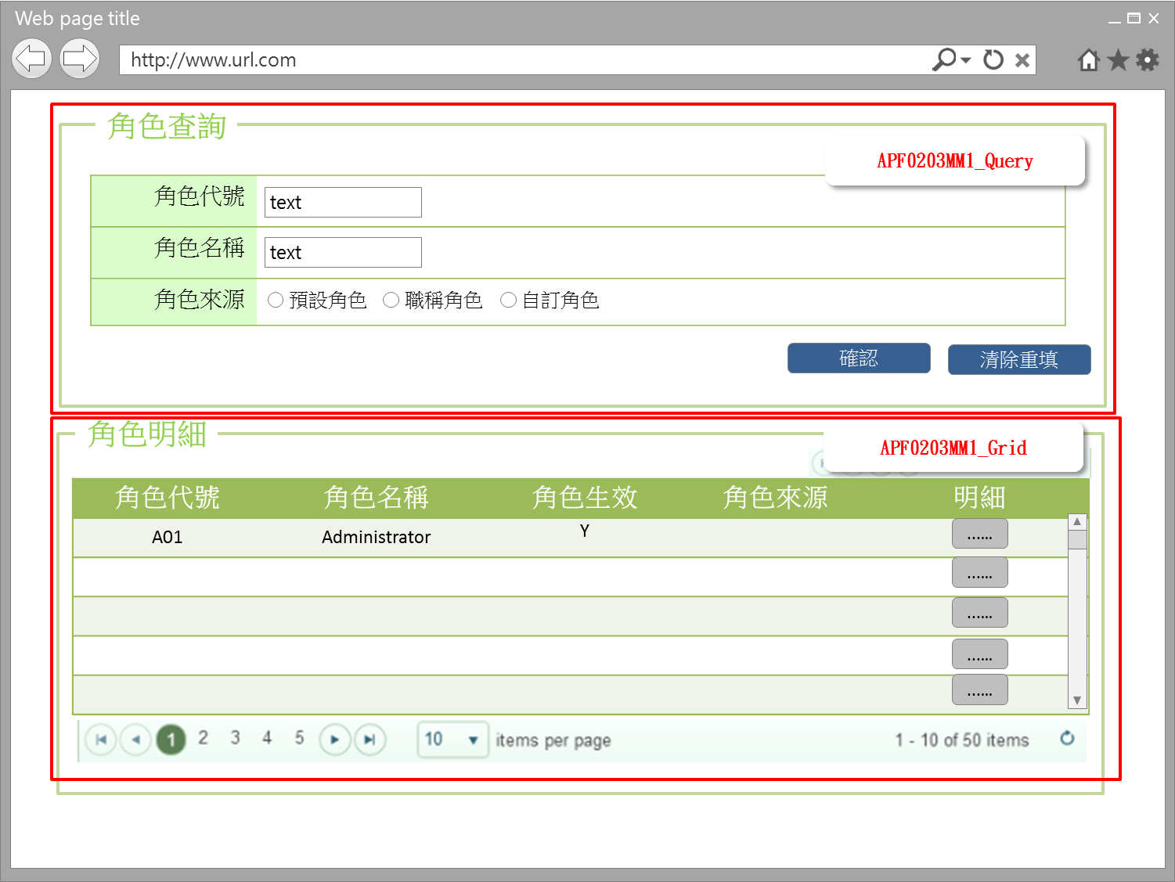

事前檢核
1.前畫面:首頁 1.1 SESSION內容: 1.2 成立條件:該使用者擁有此功能查詢權限
事後檢核
無
前端檢核
APF0203MM1_Query 檢查時機：各欄位輸入後
NO | 項目名稱 | 檢核項目
1 | 角色代號 | 輸入型態:string 最大長度限制:英文10(控制項控制) 如先輸入角色名稱，則角色代號被自動帶出且該欄位是disable，不可再輸入
2 | 角色名稱 | 輸入型態:string 最大長度限制:中文20(控制項控制) 如先輸入角色代號，則角色名稱自動帶出且該欄位是disable，不可再輸入
3 | 角色來源 | 預定角色，職稱角色，自訂角色，三者必需選其一。(控制項控制) 如先輸入角色代號或角色名稱，則角色來源被自動帶出且該欄位是disable，不可點選

APF0203MM1_Grid
NO | 項目名稱 | 檢核項目
1 | 角色代號 | 顯示用。
2 | 角色名稱 | 顯示用。
3 | 角色生效 | 顯示用。
4 | 角色來源 | 顯示用。

後端檢核
APF0203MM1_Query 檢查時機：各欄位輸入後
NO | 項目名稱 | 檢核項目
1 | 角色代號 | 若查無符合的資料，則出現錯誤訊息，訊息內容請參考APF訊息表-APF_NO 9。
2 | 角色名稱
3 | 角色來源 | 無。

APF0203MM1_Grid
NO | 項目名稱 | 檢核項目
1 | 角色代號 | 顯示用。
2 | 角色名稱 | 顯示用。
3 | 角色生效 | 顯示用。
4 | 角色來源 | 顯示用。

Button說明
NO | 控制項名稱 | call methods | 重要參數 | 主要處理內容
1 | 『APF0203MM1』Form |  |  | 開啟APF0203MM1_Query

APF0203MM1_Query
2 | 確認 | _CLICK |  | 開啟APF0203MM1_Grid，並將查詢角色結果置於APF0203MM1_Grid中
3 | 清除重填 | _CLICK |  | 清除APF0203MM1_Query畫面所有欄位

APF0203MM1_Grid
1 | 明細 | _CLICK |  | 導頁方式開啟APF0203MA1，並將本頁的角色明細組成一欄，格式為「角色代號-角色名稱」，帶入將開啟的APF0203MA1角色欄位，此欄是唯讀顯示(Label欄位)

特殊說明
NO | 應用時機 |  | 內容說明

參考資料說明
1 | 共通元件
2 | 共通元件

欄位_APF0203MM1
大項目
Online作業
中項目
使用者管理
細項
APF0203 角色可查詢組織設定
標題
APF0203MM1 角色可查詢組織設定主頁面
製作人
馬凱林
製作日
20131018
 |  |  |  |  |  |  |  |  |  | 回總表

Global 參數
No. | 項目名稱 | UI控制項代號 | UI控制項型態及長度 | 對應Table Name | 對應Column Name | DB型態及長度 | 預設值 | 輸入/輸出/必填 | 備註
1

APF0202MM1_Query
No. | 項目名稱 | UI控制項代號 | UI控制項型態及長度 | 對應Table Name | 對應Column Name | DB型態及長度 | 預設值 | 輸入/輸出/必填 | 備註
1 | 角色代號 | txtINPUT_GROUP_ID | string 10 | apf_roleprofile | group_id | varchar(10) |  | I
2 | 角色名稱 | txtINPUT_NAME | string 20 | Core_Role | Name | nvarchar(20) |  | I
3 | 角色來源 | rbtINPUT_SOURCE_TYPE |  | apf_roleprofile | source_type | char(1) | 2 | M | 0:預設角色 1:職稱角色 2:自定角色

APF0202MM1_Grid
No. | 項目名稱 | UI控制項代號 | UI控制項型態及長度 | 對應Table Name | 對應Column Name | DB型態及長度 | 預設值 | 輸入/輸出/必填 | 備註
1 | 角色代號 | GROUP_ID |  | apf_roleprofile | group_id | varchar(10) |  | O
2 | 角色名稱 | NAME |  | Core_Role | Name | nvarchar(20) |  | O
3 | 角色生效 | ENABLE |  | Core_Role | Enable | bit |  | O | true(1)顯示●，false(0)則不顯示
4 | 角色來源 | SOURCE_TYPE |  | apf_roleprofile | source_type | char(1) |  | O | 0:預設角色 1:職稱角色 2:自定角色

畫面_APF0203MA1
大項目
Online作業
中項目
APF 使用者管理
細項
APF0203 角色可查詢組織設定
標題
APF0203MA1 角色可查詢組織設定新增頁面
製作人
馬凱林
製作日
20131018
 |  |  |  |  | 回總表

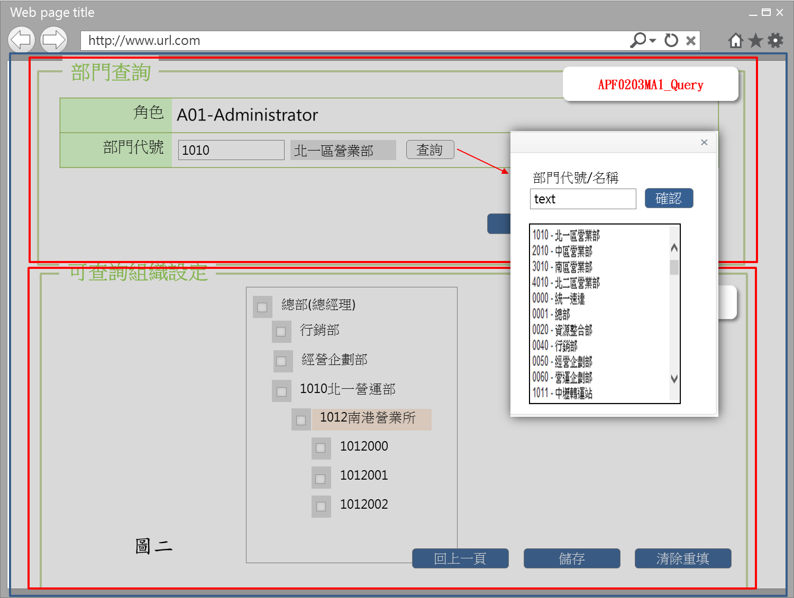
畫面示意圖
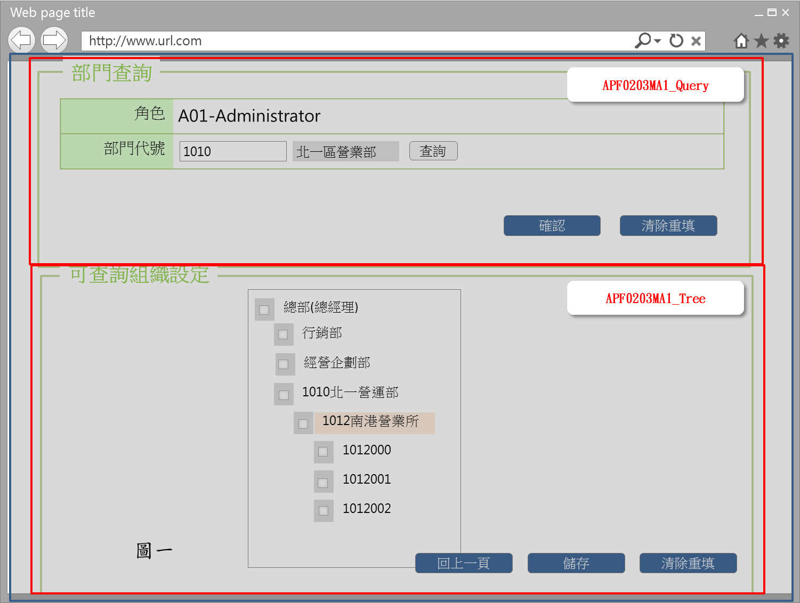

事前檢核
1.前畫面:APF0202MM1 1.1 SESSION內容: 1.2 成立條件:該使用者擁有此功能新增/修改/權限 1.3 如角色來源是選擇職稱角色，此角色所含的功能及權限，已事先於其他系統定義好，於APF 中，僅能查詢， 所以APF0203MA1_Tree的相關 checkbox, button均是反灰 disable。
事後檢核
無
前端檢核
APF0203MA1_Query 檢查時機：各欄位輸入後
NO | 項目名稱 | 檢核項目
1 | 角色 | 角色欄位由前一頁角色明細帶入組成，格式為「角色代號-角色名稱」，且為唯讀顯示(Label欄位)。
2 | 部門代號 | 無
APF0203MA1_Tree 檢查時機：當 Checkbox 被點選時
NO | 項目名稱 | 檢核項目
1 | 部門代號 | 1.勾選上層部門則下層所有部門均全數選取。EX:勾選北一營業所，則下一層南港營業所及其所有子部門將一併被勾選。 2.如將任一下層組織勾選取消，則上層組織同樣會自動取消勾選。
2 | 部門名稱

後端檢核
APF0203MA1_Query 檢查時機：按下『確認』鈕時
NO | 項目名稱 | 檢核項目
1 | 角色 | 無
2 | 部門代號 | 無
APF0203MA1_Tree 檢查時機：按下『儲存』鈕時
NO | 項目名稱 | 檢核項目
1 | 部門代號 | 顯示用。
2 | 部門名稱 | 顯示用。

Button說明
NO | 控制項名稱 | call methods | 重要參數 | 主要處理內容
1 | 『APF0203MA1』Form |  |  | 開啟APF0203MA1
APF0203MA1_Query
1 | 查詢 | _CLICK |  | 點選後，展開下拉式選單，提供部門代號/名稱查詢及選擇，如圖二
2 | 確認 | _CLICK |  | 按下確認按鈕後，在下方顯示依所設定的條件查詢後端共通性主檔DB並依組織樹狀結構，展開及顯示各階部門組織(含深度)，組織名稱前設checkbox，提供系統管理者點選該角色可查詢組織的範圍。
3 | 清除重填 | _CLICK |  | 點選清除重填按鈕，則清除所有欄位。

APF0203MA1_Tree
1 | 回上一頁 | _CLICK |  | 如角色可查詢組織已設定好，但尚未儲存即點選回上一頁按鈕，系統提示確認訊息，以免不慎放棄之前所做的設定，訊息內容請參考APF訊息表 APF_NO 47，若選擇是，則取消頁面已做的的設定，再以導頁方式開啟APF0203MM1，並帶回原先的查詢條件，若選擇否，則不做任何動作。 如角色可查詢組織已設定好，且已儲存，點選回上一頁按鈕則以導頁方式開啟APF0203MM1，並帶回原先的查詢條件。
2 | 儲存 | _CLICK |  | 1.點選儲存按鈕，系統提示確認訊息，訊息內容請參考APF訊息表 APF_NO 14 ，若選擇是，則進行儲存已選好的角色可查詢組織設定，若選擇否，則不做任何動作。 儲存成功: 1.原畫面顯示儲存資料成功訊息，訊息內容請參考APF訊息表APF_NO 12 2.下方組織TreeView重新載入，並顯示更新的可查詢組織設定 儲存失敗:以MsgBox顯示錯誤訊息，訊息內容請參考APF訊息表 APF_NO 13。
3 | 清除重填 | _CLICK |  | 此按鈕功是將頁面上已做的可查詢組織設定清除，所以必須很僅慎，系統會有確認提示，若選擇是，則依最近一次儲存後為本次初始狀態，恢復設定至本次初始狀態，即清除本次初始狀態後的設定，若選擇否，則不做任何動作，訊息內容請參考APF訊息表APF_NO 46
特殊說明
NO | 應用時機 |  | 內容說明

參考資料說明
1 | 共通元件
2 | 共通元件

欄位_APF0203MA1
大項目
Online作業
中項目
APF 使用者管理
細項
APF0203 角色可查詢組織設定
標題
APF0203MA1 角色可查詢組織設定新增作業頁面
製作人
馬凱林
製作日
20131018
 |  |  |  |  |  |  |  |  |  | 回總表

Global 參數
No. | 項目名稱 | UI控制項代號 | UI控制項型態及長度 | 對應Table Name | 對應Column Name | DB型態及長度 | 預設值 | 輸入/輸出/必填 | 備註
1

APF0203MA1_Query
No. | 項目名稱 | UI控制項代號 | UI控制項型態及長度 | 對應Table Name | 對應Column Name | DB型態及長度 | 預設值 | 輸入/輸出/必填 | 備註
1 | 角色 | lblROLE_NO_NAME |  | 無 | 無 | 無 |  | O | 自APF0203MM1_Grid帶入， 角色代號-角色名稱的組合，唯讀
3 | 部門代號 | txtINPUT_DEPT_ID | string 10 | emp_d | org_id | varchar2(10) |  | I | 共通性 CMD DB
 |  |  |  |  |  |  |  |  | 查詢[部門代號]提供開窗選取功能， 開窗後系統連結共通性主檔DB， 顯示所有組織資訊，以供點選。

APF0203MA1_Tree
No. | 項目名稱 | UI控制項代號 | UI控制項型態及長度 | 對應Table Name | 對應Column Name | DB型態及長度 | 預設值 | 輸入/輸出/必填 | 備註
1 | 部門代號 | DEPT_ID | string 10 | emp_d | org_id | varchar2(10) |  | O | 共通性 CMD DB
2 | 部門名稱 | DEPT_NAME | string 20 | org | org_name | varchar2(20) |  | O | 共通性 CMD DB
 |  |  |  |  |  |  |  |  | 系統依APF0203MA1_Query所設定的條件 查詢後端共通性主檔DB並依組織樹狀結構，展開及顯示各階部門組織(含深度)，組織名稱前設checkbox，供系統管理者點選該角色可查尋組織的範圍權限

